Sheet2
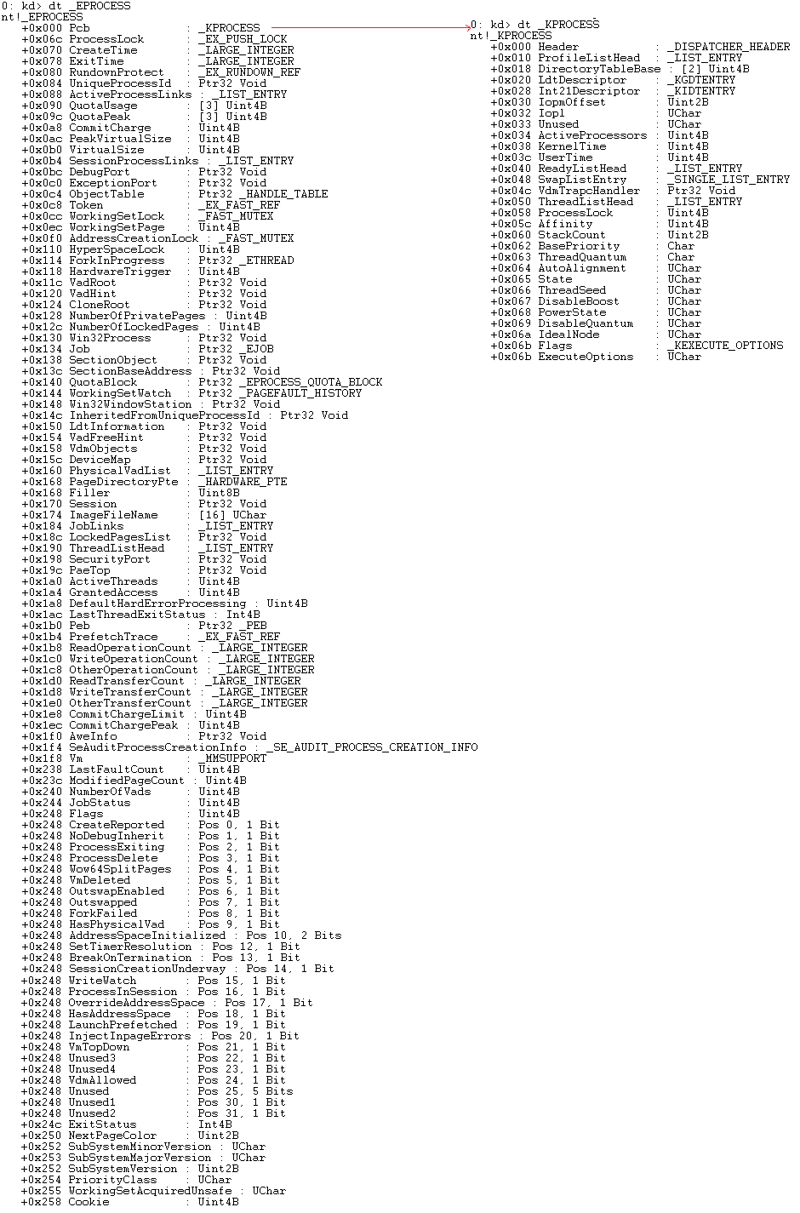

Sheet3
对EPROCESS结构体中的重要成员进行说明（使用偏移进行说明到底在KPROCESS中还是在EPROCESS中）
注意不同版本的系统 成员位置有差异

01) +0x000 Header : _DISPATCHER_HEADER // “可等待”对象，比如Mutex互斥体、Event事件等（WaitForSingleObject）
02) +0x018 DirectoryTableBase : [2] Uint4B // 页目录表的基址
03) +0x020 LdtDescriptor : _KGDTENTRY
+0x028 Int21Descriptor : _KIDTENTRY // 历史遗留，16位Windows 段选择子不够 每个进程都有一个LDT表，Int21Descriptor 是 DOS下要用的
04) +0x038 KernelTime : Uint4B
+0x03c UserTime : Uint4B // 统计信息 记录了一个进程在内核模式/用户模式下所花的时间
05) +0x05c Affinity : Uint4B 无法运行。64位的操作系统将不适用。
// 规定进程里面的所有线程能在哪些个CPU上跑,第i位为1表示能在第i个核上运行。Xp是4个字节共32位，所以最多32核 Windows64位就64核。当设置运行的CPU不存在时进程
06) +0x062 BasePriority : Char // 基础优先级或最低优先级 该进程中的所有线程最起码的优先
07) +0x070 CreateTime : _LARGE_INTEGER
+0x078 ExitTime : _LARGE_INTEGER // 进程的创建/退出时间
08) +0x084 UniqueProcessId : Ptr32 Void // 进程的编号（就是在任务管理器中的PID）
09) +0x088 ActiveProcessLinks : _LIST_ENTRY 示表述了活动的进程
// 双向链表，将所有的活动进程都连接在一起，构成了一个链表，进程结构体们彼此拴着各自的腰。而PsActiveProcessHead符号指向全局链表头。如下图所
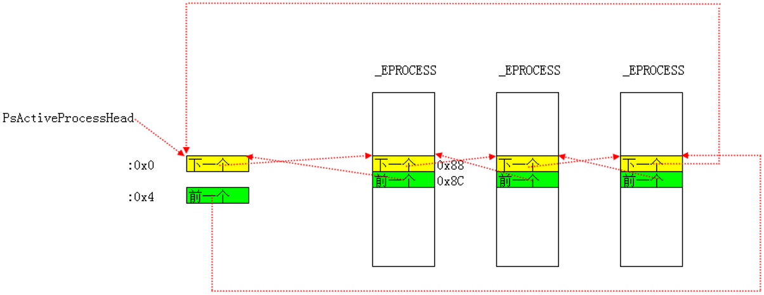

11) +0x090 QuotaUsage : [3] Uint4B //物理页相关的统计信息
12) +0x09c QuotaPeak : [3] Uint4B //物理页相关的统计峰值信息
13) +0x0a8 CommitCharge : Uint4B
+0x0ac PeakVirtualSize : Uint4B
+0x0b0 VirtualSize : Uint4B //虚拟内存相关的统计信息
14) +0x11c VadRoot : Ptr32 Void //一颗平衡二叉树，标识0-2G哪些地址没占用了，记录了模块映射信息。
15) +0x0bc DebugPort : Ptr32 Void
+0x0c0 ExceptionPort : Ptr32 Void //调试相关，如果被调试了DebugPort保存调试对象的地址
16) +0x0c4 ObjectTable : Ptr32 _HANDLE_TABLE//句柄表，记录了被当前进程打开的所有的句柄
17) +0x174 ImageFileName : [16] Uchar//进程镜像文件名 最多16个字节
18) +0x1a0 ActiveThreads : Uint4B//活动线程的数量
19) +0x1b0 Peb : Ptr32 _PEB//PEB((Process Environment Block 进程环境块)：进程在3环的一个结构体，里面包含了进程的模块列表、是否处于调试状态等信息。
20）+0x24c ExitStatus 默认值为259，否则进程退出

Sheet4
#include <ntifs.h>
// 获取进程的镜像文件(导出但未文档化)
NTKERNELAPI PCHAR PsGetProcessImageFileName(PEPROCESS Process);
VOID DriverUnload(PDRIVER_OBJECT pDriver)
{
}
NTSTATUS DriverEntry(PDRIVER_OBJECT pDriver, PUNICODE_STRING pReg)
{
pDriver->DriverUnload = DriverUnload;
PEPROCESS PeProcess = NULL;
PEPROCESS nextPeProcess = NULL;
CHAR* pProcName = NULL;
PeProcess = PsGetCurrentProcess();
nextPeProcess = PeProcess;
do {
pProcName = PsGetProcessImageFileName(nextPeProcess);
KdPrintEx((77,0,"[db]: %s\n",pProcName));
// 不同版本系统 偏移 不一样
nextPeProcess = (PEPROCESS)((PUCHAR)((PLIST_ENTRY)((PUCHAR)nextPeProcess + 0xb8))->Blink-0xb8);
}while(nextPeProcess!=NULL && nextPeProcess!=PeProcess);
//KdBreakPoint();
return STATUS_SUCCESS;
}

